Trier
Objectif : Trier les données d'un tableau

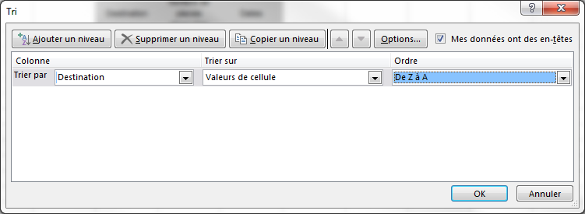
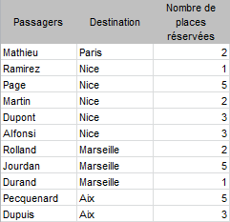
Procédure :
1- Sélectionner 1 seule cellule du tableau de données
2- Ruban Données/Zone Trier et filtrer/Bouton Trier
3- La fenêtre suivante s'affiche
Remarque :
Si le tableau contient des en-têtes identifiées qui ne sont pas des données à prendre en compte dans le tri, cocher Mes données ont des en-têtes.
Les données sont triées par destination décroissantes...
Passagers | Destination | Nombre de places réservées | Dates
Mathieu | Paris | 2 | 2018-12-12
Ramirez | Nice | 1 | 2018-10-13
Martin | Nice | 2 | 2018-10-13
Alfonsi | Nice | 3 | 2018-11-17
Dupont | Nice | 3 | 2018-10-08
Page | Nice | 5 | 2018-11-17
Durand | Marseille | 1 | 2018-10-28
Rolland | Marseille | 2 | 2018-12-02
Jourdan | Marseille | 5 | 2018-10-28
Dupuis | Aix | 3 | 2018-11-17
Pecquenard | Aix | 5 | 2018-10-08
4- Choisir la clé de tri
5- Choisir sur quoi trier
6- Choisir le sens du tri

7- Cliquer sur OK

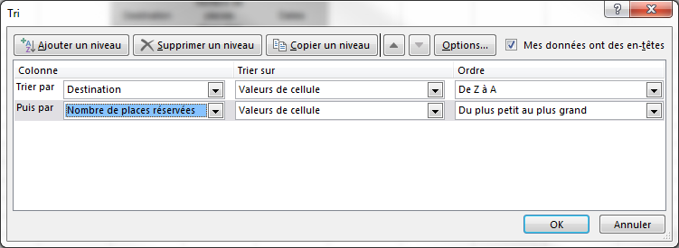
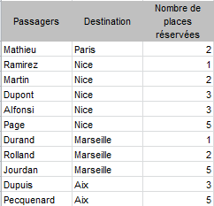
Il est possible de trier le tableau avec pluisieurs clés de tri.
Exemple : je souhaite afficher les valeurs du tableau par Destination décroissante puis par Nombre de places réservées croissante.
Procédure :
Après avoir choisi la 1ère clé de tri (Destination décroissante),
1- Cliquer sur le bouton Ajouter un niveau
Les données sont triées par destination décroissantes et pour chaque destination par nombre de places réservées croissantes...

2- Choisir la clé de tri
3- Choisir sur quoi trier
4- Choisir le sens du tri

5- Cliquer sur OK

Exo Trier
Trier le tableau ci-dessous par genre croissant puis CA décroissant.
Trier le tableau ci-dessous par commercial croissant puis région croissante.

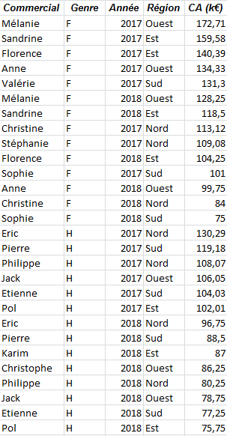
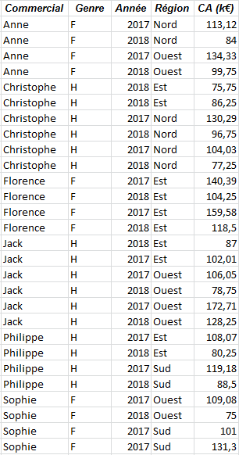
Commercial | Genre | Année | Région | CA (k€) | Commercial | Genre | Année | Région | CA (k€)
Mélanie | F | 2017 | Ouest | 172.71 | Anne | F | 2018 | Nord | 84
Sandrine | F | 2017 | Est | 159.58 | Anne | F | 2017 | Nord | 113.12
Florence | F | 2017 | Est | 140.39 | Anne | F | 2017 | Ouest | 134.33
Anne | F | 2017 | Ouest | 134.33 | Anne | F | 2018 | Ouest | 99.75
Valérie | F | 2017 | Sud | 131.3 | Christophe | H | 2018 | Est | 75.75
Mélanie | F | 2018 | Ouest | 128.25 | Christophe | H | 2018 | Est | 86.25
Sandrine | F | 2018 | Est | 118.5 | Christophe | H | 2017 | Nord | 130.29
Christine | F | 2017 | Nord | 113.12 | Christophe | H | 2017 | Nord | 104.03
Stéphanie | F | 2017 | Nord | 109.08 | Christophe | H | 2018 | Nord | 96.75
Florence | F | 2018 | Est | 104.25 | Christophe | H | 2018 | Nord | 77.25
Sophie | F | 2017 | Sud | 101 | Florence | F | 2018 | Est | 118.5
Anne | F | 2018 | Ouest | 99.75 | Florence | F | 2017 | Est | 159.58
Christine | F | 2018 | Nord | 84 | Florence | F | 2018 | Est | 104.25
Sophie | F | 2018 | Sud | 75 | Florence | F | 2017 | Est | 140.39
Eric | H | 2017 | Nord | 130.29 | Jack | H | 2017 | Est | 102.01
Pierre | H | 2017 | Sud | 119.18 | Jack | H | 2018 | Est | 87
Philippe | H | 2017 | Nord | 108.07 | Jack | H | 2018 | Ouest | 78.75
Jack | H | 2017 | Ouest | 106.05 | Jack | H | 2018 | Ouest | 128.25
Etienne | H | 2017 | Sud | 104.03 | Jack | H | 2017 | Ouest | 106.05
Pol | H | 2017 | Est | 102.01 | Jack | H | 2017 | Ouest | 172.71
Eric | H | 2018 | Nord | 96.75 | Philippe | H | 2018 | Est | 80.25
Pierre | H | 2018 | Sud | 88.5 | Philippe | H | 2017 | Est | 108.07
Karim | H | 2018 | Est | 87 | Philippe | H | 2018 | Sud | 88.5
Christophe | H | 2018 | Ouest | 86.25 | Philippe | H | 2017 | Sud | 119.18
Philippe | H | 2018 | Nord | 80.25 | Sophie | F | 2018 | Ouest | 75
Jack | H | 2018 | Ouest | 78.75 | Sophie | F | 2017 | Ouest | 109.08
Etienne | H | 2018 | Sud | 77.25 | Sophie | F | 2017 | Sud | 131.3
Pol | H | 2018 | Est | 75.75 | Sophie | F | 2017 | Sud | 101

Filtrer
Objectif : Filtrer les données d'un tableau

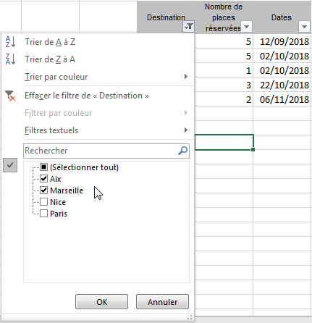
Procédure :
1- Sélectionner 1 seule cellule du tableau de données
2- Ruban Données/Zone Trier et filtrer/Bouton Filtrer
3- Des flèches noires apparaissent au dessus de chaque entête de colonne
4- En cliquant sur cette flèche, la liste exhaustive des valeurs posssibles s'affichent
5- Cocher ou décocher pour ne filtrer que les valeur souhaitées...
6- Cliquer sur le bouton OK pour appliquer le filtre.
Passagers | Destination | Nombre de places réservées | Dates
Ramirez | Nice | 1 | 2018-10-13
Durand | Marseille | 1 | 2018-10-28
Martin | Nice | 2 | 2018-10-13
Rolland | Marseille | 2 | 2018-12-02
Mathieu | Paris | 2 | 2018-12-12
Dupont | Nice | 3 | 2018-10-08
Alfonsi | Nice | 3 | 2018-11-17
Dupuis | Aix | 3 | 2018-11-17
Pecquenard | Aix | 5 | 2018-10-08
Jourdan | Marseille | 5 | 2018-10-28
Page | Nice | 5 | 2018-11-17
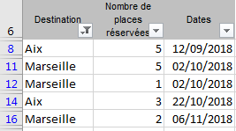
Remarque :
Excel ne supprime pas les lignes, il les masque de façon à n'afficher que les données répondant au(x) critère(s) choisi(s). Les numéros de lignes apparaissent en bleu pour matérialiser l'application d'un filtre et les flèches noires des entêtes de colonnes sur lesquelles un filtre est appliqué deviennent des entonnoirs.

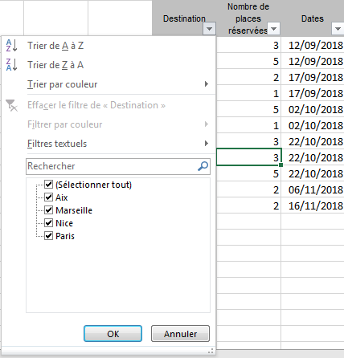
En cliquant sur la flèche noire, un menu contextuel s'affiche également permettant de préciser le filtre souhaité..
La zone Rechercher est une zone de saisie permettant de renseigner des informations permettant de limiter la liste des valeurs à afficher.
A noter qu'il est possible d'utiliser les caractères "Joker" de Windows ; à savoir le "?" qui remplace n'importe quel caractère une seule fois et "*" qui remplace n'importe quel caractère plusieurs fois.
Ainsi :
?a* filtrera les valeurs dont le 1er caractère peut être n'importe lequel, le 2ème caractère est un "a" et le reste peut être n'importe quoi...
*a? filtrera filtrera les valeurs qui commencent par n'importe quoi suivi d'un "a" et dont le dernier caractère peut être n'importe lequel...
L'équivalent de "Contient a" s'écrit donc *a*
L'équivalent de "Commence par ma" s'écrit donc ma*...

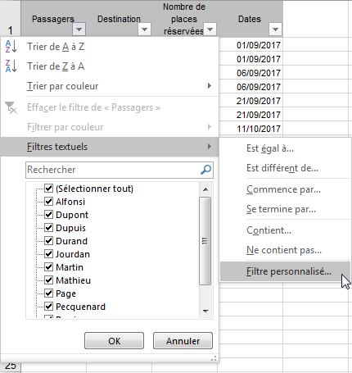
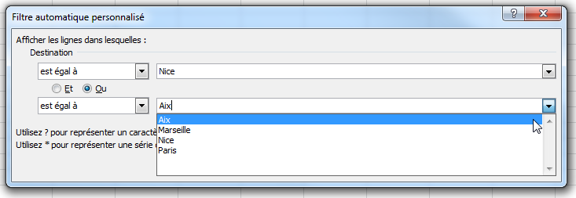
Remarque :
Les filtres personnalisés ne comportent que 2 lignes. Il n'est pas possible d'écrire une requête comportant plus de 2 critères pour un même champ.
Au-delà, il faut utiliser les filtres élaborés.
Il est aussi possible de préciser les valeurs à afficher en renseignant des informations dans le menu Filtres XXX où XXX dépend du type de données.
Pour des données de type alphanumériques, on aura Filtres Textuels et la possibilité de filtrer par "Est égal", "Commence par", "Contient"...
Pour des données de type numériques, on aura Filtres Numériques et la possibilité de filtrer par "Différent", "Supérieur", "Entre",...
Pour des données de type dates, on aura Filtres Chronologiques et la possibilité de filtrer par "Est égal", "Avant", "Demain", "Cette année"...
Pour chaque type de données, il est possible de choisir le menu Filtre personnalisé.

Très pratique... :
Lorsqu'une cellule ou une plage de données numériques est sélectionnée, s'affichent dans le bandeau du bas un certain nombres d'infos concernant la sélection (Moyenne, Nombre, Max, Somme...)
Si un filtre est appliqué, ces fonctions en tiennent compte !

Pour Supprimer tous les filtres :
1- Ruban Données/Zone Trier et filtrer/Bouton Filtrer

Exo Filtrer
Filtrer le tableau ci-dessous pour ne faire apparaître que les CA des femmes.
Mettre en J6 le CA en k€ correspondant.
Filtrer le tableau ci-dessous pour ne faire apparaître que les CA de 2018 dans l'ouest. Mettre en U6 le CA en k€ correspondant.
 |  |  |  |  |  |  | Filtrer le tableau ci-dessous pour ne faire apparaître que les CA de 2018 dans l'ouest. Mettre en U6 le CA en k€ correspondant.

 |  |  |  |  |  |  |  |  |  |  |  | CA (k€)
Commercial | Genre | Année | Région | CA (k€) | CA (k€) Femmes | €3,011.39 | Commercial | Genre | Année | Région | CA (k€) | de 2018 dans l'ouest | €2,620.52
Jack | H | 2017 | Ouest | 106.05 |  |  | Jack | H | 2017 | Ouest | 106.05
Mélanie | F | 2017 | Ouest | 172.71 |  |  | Mélanie | F | 2017 | Ouest | 172.71
Anne | F | 2017 | Ouest | 134.33 |  |  | Anne | F | 2017 | Ouest | 134.33
Anne | F | 2018 | Ouest | 99.75 |  |  | Anne | F | 2018 | Ouest | 99.75
Jack | H | 2018 | Ouest | 78.75 |  |  | Jack | H | 2018 | Ouest | 78.75
Christophe | H | 2018 | Ouest | 86.25 |  |  | Christophe | H | 2018 | Ouest | 86.25
Mélanie | F | 2018 | Ouest | 128.25 |  |  | Mélanie | F | 2018 | Ouest | 128.25

Base_données
A l'aide de la base de données ci-contre, répondre aux questions de votre enseignant préféré...
Référence commande | Nom commercial | Montant (K€) | Client | Région | Date | Livraison rapide
v-1051 | Durand | 1,085 | AAA | Nord | 2018-09-17
v-1064 | Dupont | 1,085 | AVICOM | Sud | 2018-08-20
v-1069 | Martin | 1,085 | AVICOM | Sud | 2017-09-28 | Oui
v-0985 | Durand | 1,035 | AAA | Nord | 2017-05-07
v-1019 | Martin | 1,035 | FG2000 | Sud | 2017-11-30
v-1029 | Durand | 1,035 | AAA | Nord | 2018-08-15 | Oui
v-1083 | Durand | 1,035 | TVB | Est | 2017-05-26
v-1084 | Dupont | 1,035 | AXD | Nord | 2017-03-14
v-1095 | Martin | 1,035 | TVB | Est | 2018-02-10
v-1031 | Durand | 1,005 | AAA | Nord | 2018-09-30 | A voir avec le client
v-1008 | Durand | 985 | INC | Nord | 2017-10-31
v-1034 | Martin | 985 | AVICOM | Sud | 2017-07-19
v-1035 | Martin | 985 | AVICOM | Sud | 2018-10-07 | Oui
v-0998 | Dupont | 935 | AXD | Nord | 2017-11-15
v-1070 | Durand | 935 | AAA | Nord | 2017-09-12
v-0999 | Martin | 905 | AVICOM | Sud | 2017-09-22
v-1015 | Durand | 905 | INC | Nord | 2017-07-16 | A voir avec le client
v-1022 | Dupont | 905 | AVICOM | Sud | 2018-06-02 | Oui
v-1002 | Martin | 900 | AVICOM | Sud | 2018-05-19
v-1030 | Durand | 900 | AAA | Nord | 2018-04-06
v-1072 | Dupont | 900 | AVICOM | Sud | 2017-08-30
v-1087 | Durand | 900 | AAA | Nord | 2017-08-16 | A voir avec le client
v-0994 | Durand | 885 | AAA | Nord | 2018-01-22
v-1020 | Dupont | 875 | DETREY LTD | Ouest | 2017-12-01
v-1098 | Dupont | 875 | DETREY LTD | Ouest | 2017-10-05
v-0987 | Martin | 855 | FG2000 | Sud | 2017-10-11
v-1044 | Martin | 855 | FG2000 | Sud | 2017-09-14
v-1055 | Durand | 855 | AAA | Nord | 2017-06-15 | Oui
v-1077 | Durand | 855 | AAA | Nord | 2017-06-16
v-1086 | Durand | 855 | AAA | Nord | 2018-05-17
v-0988 | Martin | 850 | FG2000 | Sud | 2018-03-16 | Oui
v-1006 | Martin | 850 | FG2000 | Sud | 2017-07-24 | Oui
v-1024 | Durand | 850 | FG2000 | Sud | 2017-12-15
v-1028 | Martin | 850 | FG2000 | Sud | 2017-03-07
v-1036 | Martin | 850 | FG2000 | Sud | 2018-08-17
v-1074 | Durand | 850 | TVB | Est | 2018-05-25
v-1000 | Durand | 835 | INC | Nord | 2017-09-29
v-1081 | Durand | 835 | INC | Nord | 2018-07-06
v-1093 | Durand | 820 | AAA | Nord | 2018-04-04
v-0989 | Durand | 815 | AAA | Nord | 2018-02-27
v-1004 | Durand | 815 | AAA | Nord | 2018-04-27
v-1017 | Martin | 815 | AVICOM | Sud | 2018-08-13
v-1033 | Durand | 815 | AAA | Nord | 2018-03-17
v-1045 | Dupont | 815 | AVICOM | Sud | 2017-11-23
v-1060 | Durand | 815 | AAA | Nord | 2017-03-20
v-1066 | Martin | 815 | AVICOM | Sud | 2017-12-07
v-0984 | Durand | 810 | AAA | Nord | 2017-05-03
v-1027 | Martin | 810 | AVICOM | Sud | 2017-09-03
v-1078 | Martin | 810 | AVICOM | Sud | 2018-10-06
v-1054 | Martin | 805 | AVICOM | Sud | 2017-08-20
v-0983 | Martin | 800 | AVICOM | Sud | 2018-09-12
v-1016 | Martin | 800 | FG2000 | Sud | 2018-01-28
v-1049 | Martin | 800 | AVICOM | Sud | 2017-10-10 | A voir avec le client
v-1021 | Durand | 790 | AAA | Nord | 2018-01-20
v-1075 | Durand | 790 | AAA | Nord | 2018-01-16
v-0993 | Dupont | 785 | AXD | Nord | 2017-03-10
v-1018 | Dupont | 785 | AXD | Nord | 2018-01-09 | A voir avec le client
v-1023 | Martin | 785 | AVICOM | Sud | 2018-03-21
v-1001 | Martin | 765 | TVB | Est | 2017-03-27
v-1043 | Martin | 765 | TVB | Est | 2017-12-17
v-1005 | Dupont | 762 | AXD | Nord | 2018-07-20 | A voir avec le client
v-1067 | Durand | 762 | INC | Nord | 2018-06-25
v-1039 | Martin | 760 | FG2000 | Sud | 2018-08-06 | Oui
v-1007 | Dupont | 755 | DETREY LTD | Ouest | 2017-06-09
v-1025 | Dupont | 755 | AXD | Nord | 2017-09-25 | Oui
v-1037 | Dupont | 755 | DETREY LTD | Ouest | 2018-09-18 | Oui
v-1056 | Dupont | 755 | AXD | Nord | 2017-08-05
v-1065 | Dupont | 755 | DETREY LTD | Ouest | 2018-06-02
v-0982 | Dupont | 750 | DETREY LTD | Ouest | 2017-12-29
v-0991 | Dupont | 750 | AXD | Nord | 2018-08-07
v-0995 | Dupont | 750 | DETREY LTD | Ouest | 2018-07-21 | Oui
v-1003 | Martin | 750 | AVICOM | Sud | 2017-07-29
v-1032 | Martin | 750 | AVICOM | Sud | 2017-08-12
v-1047 | Dupont | 750 | AXD | Nord | 2018-06-29
v-1068 | Dupont | 750 | AXD | Nord | 2017-05-03
v-1010 | Martin | 740 | TVB | Est | 2017-02-19
v-1038 | Durand | 740 | FG2000 | Sud | 2017-06-30
v-1057 | Durand | 740 | AAA | Nord | 2018-09-16
v-1079 | Durand | 740 | FG2000 | Sud | 2017-11-29
v-1085 | Martin | 740 | TVB | Est | 2018-01-18
v-1014 | Durand | 735 | AAA | Nord | 2017-05-30
v-1062 | Durand | 735 | AAA | Nord | 2018-03-22
v-0990 | Dupont | 730 | DETREY LTD | Ouest | 2018-09-04
v-0992 | Dupont | 730 | DETREY LTD | Ouest | 2017-06-24
v-1040 | Dupont | 730 | DETREY LTD | Ouest | 2018-02-12
v-1091 | Dupont | 730 | DETREY LTD | Ouest | 2017-08-28
v-0997 | Martin | 715 | AVICOM | Sud | 2018-09-30
v-1076 | Martin | 715 | AVICOM | Sud | 2017-07-14
v-1090 | Durand | 715 | INC | Nord | 2017-03-26
v-1012 | Durand | 710 | INC | Nord | 2018-02-22
v-1053 | Martin | 710 | AVICOM | Sud | 2017-06-17 | Oui
v-1071 | Martin | 710 | AVICOM | Sud | 2018-06-19 | A voir avec le client
v-1094 | Martin | 710 | AVICOM | Sud | 2017-10-07
v-1097 | Dupont | 710 | AVICOM | Sud | 2018-08-07
v-0996 | Martin | 700 | FG2000 | Sud | 2017-11-20 | Oui
v-1063 | Martin | 700 | TVB | Est | 2017-06-03
v-1011 | Dupont | 690 | DETREY LTD | Ouest | 2017-03-09
v-1026 | Durand | 690 | INC | Nord | 2017-12-21
v-1099 | Durand | 690 | INC | Nord | 2018-10-02 | Oui
v-1042 | Durand | 670 | AAA | Nord | 2018-01-21
v-1009 | Martin | 665 | AVICOM | Sud | 2018-04-22
v-1052 | Dupont | 665 | AXD | Nord | 2017-04-01
v-1082 | Dupont | 665 | AXD | Nord | 2017-03-07
v-1050 | Martin | 650 | AVICOM | Sud | 2017-08-30
v-1089 | Durand | 650 | INC | Nord | 2017-03-01
v-1059 | Dupont | 640 | AXD | Nord | 2018-03-25
v-1096 | Dupont | 640 | AXD | Nord | 2017-07-18
v-1048 | Dupont | 600 | AXD | Nord | 2018-09-13
v-1058 | Martin | 565 | AVICOM | Sud | 2017-09-04
v-1073 | Durand | 565 | AAA | Nord | 2018-03-03
v-1041 | Martin | 515 | TVB | Est | 2017-04-16
v-1046 | Durand | 515 | AAA | Nord | 2017-12-11 | Oui
v-1080 | Martin | 515 | FG2000 | Sud | 2018-01-17
v-0986 | Dupont | 505 | DETREY LTD | Ouest | 2017-06-21
v-1013 | Durand | 465 | INC | Nord | 2018-02-23
v-1061 | Martin | 465 | FG2000 | Sud | 2018-05-21
v-1088 | Durand | 465 | INC | Nord | 2018-05-06
v-1092 | Dupont | 415 | AXD | Nord | 2017-07-06

Dédoublonner
Pour créer une liste de valeurs, il est parfois nécessaire de dédoublonner une liste existante d'un tableau de données. Excel permet de réduire cette liste pour ne conserver qu'une liste de valeur unique.

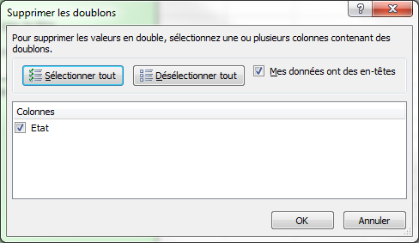
Procédure :
1- Copier la liste (A7:A200) en B7
2- Sélectionner la liste à dédoublonner (B8:B200). On ne prend pas le titre...
3- Ruban Données, Zone Outils de données, cliquer sur le bouton "Supprimer les doublons"
Excel demande de choisir les colonnes concernant le dédoublement.
Si la liste ne contient qu'une seule colonne, le dédoublonnage se fera nécessairement sur cette colonne.
Sinon, il suffit de Cocher les cases souhaitées..
4- Cocher Etat
5- Cliquer sur OK
6- Cliquer sur le message de confirmation d'Excel
Excel supprime les valeurs en doublon pour ne conserver qu'une liste exhaustive des valeurs.
Remarque : Attention, Excel dédoublonne la liste "sur place" : Il convient donc souvent de copier la liste à dédoublonner pour extraire la liste des valeurs.
Etat
California | California
California | Massachussets
Massachussets | Texas
Texas | Nevada
Massachussets
Massachussets
Texas
Texas
Nevada
Nevada
Texas
Nevada
California
Texas
Texas
Texas
Texas
Texas
Nevada
California
Massachussets
California
Massachussets
Massachussets
Massachussets
Texas
California
Nevada
Texas
Texas
Massachussets
California
Massachussets
Texas
Massachussets
Nevada
Nevada
Massachussets
California
California
Massachussets
Nevada
Nevada
Nevada
California
California
Massachussets
California
California
Nevada
Texas
California
Nevada
California
Nevada
Texas
California
Texas
Massachussets
Nevada
Texas
Texas
Nevada
California
California
Massachussets
Nevada
Nevada
Nevada
Massachussets
Massachussets
California
Nevada
California
Massachussets
California
Texas
Texas
Texas
California
Texas
California
Texas
Texas
Texas
Texas
Texas
Texas
Massachussets
California
Massachussets
Massachussets
California
Massachussets
California
Texas
Texas
Massachussets
Massachussets
Nevada
California
California
California
Massachussets
California
California
Nevada
Texas
Texas
Nevada
Massachussets
Texas
Massachussets
Texas
Texas
Texas
California
California
California
Texas
Texas
Texas
Texas
Texas
California
Massachussets
Texas
California
Texas
California
Massachussets
Massachussets
Texas
California
Nevada
California
Texas
Massachussets
California
Nevada
California
California
California
Massachussets
Massachussets
California
Nevada
Texas
California
California
Massachussets
Texas
Massachussets
California
California
Texas
California
California
Texas
Massachussets
Texas
Texas
California
Texas
California
Texas
Texas
Massachussets
Massachussets
Texas
California
Texas
Nevada
Texas
California
Massachussets
Nevada
California
California
California
Massachussets
Texas
California
California
Texas
Massachussets
Nevada
Texas
Texas
Nevada
California
California
California

Exo Dédoublonner
1- Créer la liste exhaustive des commerciaux
2- Trier la liste par nom en ordre alphabétique
3- Créer la liste exhaustive des régions

Commercial | Genre | Année | Région | CA (k€)
Anne | F | 2017 | Est | 159.58
Christine | H | 2017 | Nord | 130.29
Christophe | F | 2017 | Sud | 101
Eric | H | 2017 | Ouest | 106.05
Etienne | H | 2017 |  | 108.07
Florence | F | 2017 |  | 131.3
Jack | F | 2017 |  | 109.08
Karim | H | 2017 |  | 102.01
Mélanie | F | 2017 |  | 113.12
Philippe | F | 2017 |  | 140.39
Pierre | F | 2017 |  | 172.71
Pol | F | 2017 |  | 134.33
Sandrine | H | 2017 |  | 104.03
Sophie | H | 2017 |  | 119.18
Stéphanie | H | 2018 |  | 88.5
Valérie | F | 2018 |  | 99.75
 | H | 2018 |  | 78.75
 | F | 2018 |  | 104.25
 | H | 2018 |  | 80.25
 | F | 2018 |  | 75
 | F | 2018 |  | 84
 | F | 2018 |  | 118.5
 | H | 2018 |  | 96.75
 | H | 2018 |  | 86.25
 | H | 2018 |  | 75.75
 | H | 2018 |  | 87
 | H | 2018 |  | 77.25
 | F | 2018 |  | 128.25

Dénombrer
Objectif : Compter les cellules d'un tableau

Fonction COUNTA(valeur1 ; [valeur2] ; ...)
valeur 1 ; [No_car] : représente de 1 à 255 arguments et correspond aux cellules à compter. Les cellules peuvent contenir n'import quel type de données (nombre, texte, formule...)
Détermine le nombre de cellules d'une plage (valeur1 ; valeur2...) qui ne sont pas vides
Fonction COUNT(valeur1 ; [valeur2] ; ...)
valeur 1 ; [No_car] : représente de 1 à 255 arguments et correspond aux cellules à comtper. Les cellules peuvent contenir n'import quel type de données (nombre, texte, formule...). Mais seules les cellules contenant une valeur numérique seront comptabilisées...
Détermine le nombre de cellules d'une plage (valeur1 ; valeur2...) qui contiennent des nombres

Il existe 2 fonctions sous Excel pour compter les cellules d'une plage :
La fonction COUNTA
La fonction COUNT
Passagers | Destination | Nombre de places réservées | Dates
Dupont | Nice | 3 | 2018-10-08
Dupont | Aix | 5 | 2018-10-08
Dupont | Nice | 2 | 2018-10-13
Dupont | Nice | 1 | 2018-10-13
Dupont | Marseille | 5 | 2018-10-28
Dupont | Marseille | 1 | 2018-10-28
Dupont | Nice | 3 | 2018-11-17
Dupont | Aix | 3 | 2018-11-17
Dupont | Nice | 5 | 2018-11-17
Dupont | Marseille | 2 | 2018-12-02
Dupont | Paris | 2 | 2018-12-12

Objectif : en H25, calculer le nombre de passagers (colonne A:A)
 |  |  |  |  |  |  | Exemple : | 180 | tata
 |  |  |  |  |  |  |  | 2 | 6
 |  |  |  |  |  |  |  | 2013-12-25 | toto
 |  |  |  |  |  |  |  | a |  | #VALUE!
Procédure :
1- Sélectionner la cellule H25
2- Saisir =NBVAL(
3- Cliquer sur l'en-tête de la colonne A
4- Saisir ), puis valider en appuyant sur Entrée
 |  |  |  |  |  |  |  | toto | 125 | 11 | cellules non vides (NBVAL)
 |  |  |  | Nb Passager | 11 |  |  | 5 | toto | 6 | cellules numériques (NB)

Résultat : 12
Or il n'y a que 11 passagers...
En choisissant NBVAL de la colonne A:A, le comptage inclu l'en-tête de la colonne du tableau (cellule A6) qui n'est pas un passager !
En choisissant la fonction NB de la colonne A:A, on obtient 0 puisqu'aucune des données de la colonne est numérique...
La seule solution est donc de retrancher le nombre de cellules non représentatives. Dans notre cas, il y en qu'une, il faudra donc soustraire 1 au résultat de la fonction NBVAL.

Procédure :
1- Sélectionner la cellule H25
2- A la fin de la formule, saisir -1
3- Puis valider en appuyant sur Entrée

Si je souhaite utliser la fonction NB, il faudra que je sélectionne une colonne numérique, soit la colonne C ou la colonne D (les dates sous Excel sont des nombres...)

Procédure :
1- Sélectionner la cellule I66
2- Saisir =NB(
3- Cliquer sur l'en-tête de la colonne C
4- Saisir ), puis valider en appuyant sur Entrée
 |  |  |  |  | Nb Passager | 11

Exo Dénombrer
1- Calculer le nombre de places vendues en utilisant la fonction NBVAL (En H7)
2- Calculer le nombre de places vendues en utilisant la fonction NB (En H9)

Date | Animation | Lieu | Prix
2018-09-16 | Spectacle | Paris | 94 €
2018-10-01 | Spectacle | Lille | 78 € | Nb places vendues | 11 | Fonction NBVAL)
2018-11-01 | Concert | Marseille | 146 €
2018-11-21 | Bal | Lyon | 79 € | Nb places vendues | 11 | Fonction (NB)
2018-11-24 | Spectacle | Lyon | 129 €
2018-10-19 | Bal | Paris | 99 €
2018-09-01 | Concert | Paris | 80 €
2018-10-27 | Concert | Marseille | 123 €
2018-11-01 | Spectacle | Lille | 110 €
2018-09-06 | Spectacle | Lille | 52 €
2018-10-02 | Bal | Paris | 135 €

Dénombrer ss condition
Excel permet également de compter le nombre de cellules d'une plage selon une condition. Je souhaite par exemple, compter le nombre de ventes effectuées dans une région particulière ou celles réalisée par les femmes...

Fonction COUNTIF(plage ; critère)
plage : C'est la plage dans laquelle se trouve les données à compter et correspondant au critère
critère : C'est la condition exprimée sous forme de nombre, d'expression ou de texte qui détermine quelles cellules seront comptabilisées dans la plage.
Détermine le nombre de cellules d'une plage répondant à la condition critère.
Commercial | Genre | Date | Région | CA (k€)
Sandrine | F | 2018-01-07 | Nord | 5.27
Sophie | F | 2018-05-16 | Est | 2.50
Pierre | H | 2018-06-06 | Ouest | 4.03
Sandrine | F | 2018-07-02 | Nord | 5.43
Mélanie | F | 2018-06-16 | Ouest | 4.28
Christophe | H | 2018-08-04 | Sud | 3.83
Sandrine | F | 2018-06-13 | Ouest | 3.95
Karim | H | 2018-03-18 | Est | 3.87
Christine | F | 2018-07-14 | Nord | 3.73
Jack | H | 2018-06-29 | Ouest | 3.47
Pierre | H | 2018-05-29 | Sud | 3.93
Valérie | F | 2018-05-02 | Est | 3.25
Etienne | H | 2018-07-09 | Nord | 3.43
Stéphanie | F | 2018-01-02 | Ouest | 4.23

Objectif : en J27, Calculer le nombre de ventes effectuées dans l'ouest.
 |  |  |  |  | Région | Nb Ventes
 |  |  |  |  | Ouest | 5

Procédure :
1- Sélectionner la cellule J27
2- Saisir =NB.SI(
3- Cliquer sur l'en-tête de la colonne F (celle qui contient les régions)
4- Saisir ; puis saisir "Ouest" (bien mettre les guillemtets !)
5- Saisir ), puis valider en appuyant sur Entrée
Remarque :
Vous pouvez vérifier le résultat en filtrant le tabeau de données pour la région Ouest
Sélectionner ensuite une colonne et en bas de la feuille à droite, vous avez le nombre de cellules non vides qui s'affichent...

Mieux...:
Si je souhaite calculer les ventes effectuées dans le Sud, je suis obligé de modifier la formule, en mettant Sud à la place d'Ouest.
Pur éviter d'avoir à modifier le formule, je peux utiliser la cellule I27 dans ma formule, à la place de "Ouest" ...
Dans ce cas, Excel prendra comme critère le contenu de la cellule I27 et si celui-ci change, le résultat changera automatiquement...

On appelle cela un tableau de paramètres.

Procédure :
1- Sélectionner la cellule K46
2- Saisir =NB.SI(
3- Cliquer sur l'en-tête de la colonne F (celle qui contient les régions)
4- Saisir ; puis cliquer sur la cellule J46
5- Saisir ), puis valider en appuyant sur Entrée
 |  |  |  |  |  | Région | Nb Ventes
 |  |  |  |  |  | Ouest | 5

Remarque :
La cellule qui contient le critère pourra contenir les opérateurs mathématiques :
">", ">=", "<", ">=", "<>" si le contenu est de type numérique.
On peut ainsi compter le nombre de vente qui dépasse 4 k€.

 |  |  |  |  |  |  |  | Nb Ventes
 |  |  |  |  |  |  | CA | >4 | 5

Exo Dénombrer sous condition
1- Calculer le nombre de ventes réalisées par les femmes
2- Calculer le nombre de ventes réalisées par Sandrine
Faire un tableau de paramètres pour changer facilement le genre (question 1) et le commercial (question 2).

Commercial | Genre | Date | Région | CA (k€)
Sandrine | F | 2018-01-07 | Nord | 5.27
Sophie | F | 2018-05-16 | Est | 2.50
Pierre | H | 2018-06-06 | Ouest | 4.03
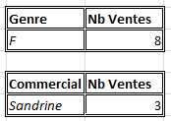
Sandrine | F | 2018-07-02 | Nord | 5.43
Mélanie | F | 2018-06-16 | Ouest | 4.28
Christophe | H | 2018-08-04 | Sud | 3.83
Sandrine | F | 2018-06-13 | Ouest | 3.95
Karim | H | 2018-03-18 | Est | 3.87
Christine | F | 2018-07-14 | Nord | 3.73
Jack | H | 2018-06-29 | Ouest | 3.47
Pierre | H | 2018-05-29 | Sud | 3.93
Valérie | F | 2018-05-02 | Est | 3.25
Etienne | H | 2018-07-09 | Nord | 3.43
Stéphanie | F | 2018-01-02 | Ouest | 4.23 | 3

Exo Dénombrer ss condition (2)
1- Calculer le nombre de places de concert vendues
2- Calculer le nombre de places vendues à Lyon
3- Calculer le nombre de places vendues dont le prix est strictement supérieur à 100€
Faire un tableau de paramètres pour chaque question

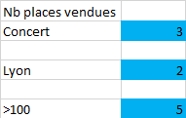
Date | Animation | Lieu | Prix
2018-10-10 | Spectacle | Paris | 94 € | Nb places vendues
2018-09-27 | Spectacle | Lille | 78 € | Concert | 3
2018-09-16 | Concert | Marseille | 146 €
2018-11-03 | Bal | Lyon | 79 € | Lyon | 2
2018-10-27 | Spectacle | Lyon | 129 €
2018-10-24 | Bal | Paris | 99 € | >100 | 5
2018-09-09 | Concert | Paris | 80 €
2018-11-07 | Concert | Marseille | 123 €
2018-10-26 | Spectacle | Lille | 110 €
2018-10-16 | Spectacle | Lille | 52 €
2018-10-02 | Bal | Paris | 135 €

Application
Une enquête a été réalisée auprès de 50 familles françaises pour connaître le nombre d'enfants que compte leur foyer. Les résultats bruts sont dans la cellule C6.

Résultats bruts | 3 4 0 2 0 1 1 5 2 5 4 1 8 4 1 1 2 3 2 5 2 4 2 2 5 2 2 3 2 3 7 3 0 3 3 4 3 4 2 4 5 2 2 6 6 6 7 3 2 9 | 3 | 4 | 0 | 2 | 0 | 1 | 1 | 5 | 2 | 5 | 4 | 1 | 8 | 4 | 1 | 1 | 2 | 3 | 2 | 5 | 2 | 4 | 2 | 2 | 5 | 2 | 2 | 3 | 2 | 3 | 7 | 3 | 0 | 3 | 3 | 4 | 3 | 4 | 2 | 4 | 5 | 2 | 2 | 6 | 6 | 6 | 7 | 3 | 2 | 9

1- Copier les données brutes (cellule C6) en K6.
2- Convertir la plage de données (Cellule K6) pour mettre les données en colonnes.
3- Effectuer un copier de toutes les données mises en colonnes à partir de K6
4- Effectuer un collage spécial Transposé à partir de la cellule B29 (Cf. encadré).
5- Effacer les données en colonnes (colonnes K6 et sivantes)
6- Créer la liste exhaustive des modalités du caractère "Nombre d'enfants par famille" à partir de la cellule E29
(Créer signifie faire une nouvelle liste...)
7- Ajouter l'intitulé de la colonne en E28 ("Nombre d'enfants par famille (x_{i})")
8- Trier la liste par ordre croissant du nombre d'enfants
9- En F28, saisir l'en-tête de colonne "Effectif (n_{i})"
10- Remplir la cellule F29 à l'aide d'une fonction pour compter le nombre d'individu de la 1ère modalité.
11- Sur la formule précédente, mettre un $ devant le 29 de B29 et un $ devant le 78 de B78...
On expliquera dans le prochain classeur le pourquoi de cette étape...Patience !
12- Recopier la formule jusqu'en F38
13- En E40, Saisir Total
14- En F40, calculer la somme des effectifs
15- Ajouter le titre "Nombre d'enfants par ménage dans un échantillon de 50 familles" en E27
16- Centrer ce titre sur les colonnes E27 et F27.
17- Enlever le quadrillage et présenter convenablement le tableau.
Police Calibri, taille 12 pour les données (sauf le total) et 16 pour le reste y compris le total...
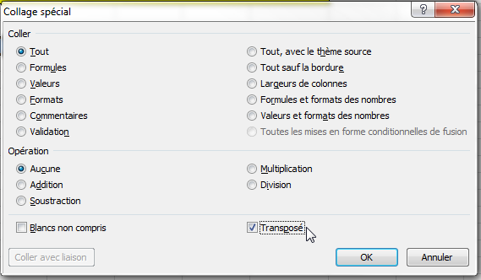
Petit complément:
Tout le monde effectue le "copier-coller", (CTRL C - CTRL V)
On sait ce que l'on copie (ce que l'on a sélectionné)
Mais QUE COLLE-T-ON ?
En faisant un CTRL-V sous Excel, on colle le contenu de la cellule, mais également le format de celle-ci (couleurs, bordure, unités...).
Or Excel propose plusieurs façons de coller ce que l'on a copié :
Les valeurs uniquement si le contenu initial comporte des formules
Le format uniquement, si l'on ne veut pas qu'il recopie le contenu
Et bien plus encore, que l'on trouve en effectuant un Collage spécial.
Et en particulier Excel permet d'effectuer une transposition des données copiées en cochant Transposé sur la fenêtre du collage spécial.
Si l'on part d'une série en colonne, le collage transposé mettra les valeurs en ligne et inversement !

3
4
0
2
0
1
1
5
2
5
4
1
8
4
1
1
2
3
2
5
2
4
2
2
5
2
2
3
2
3
7
3
0
3
3
4
3
4
2
4
5
2
2
6
6
6
7
3
2
9

Images par étapes
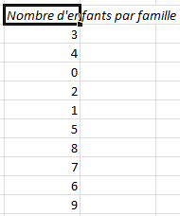
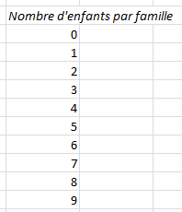
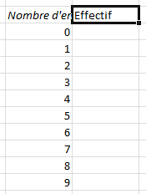
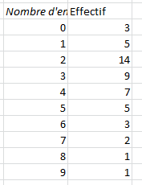
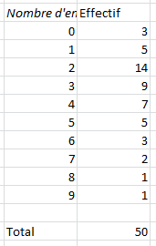
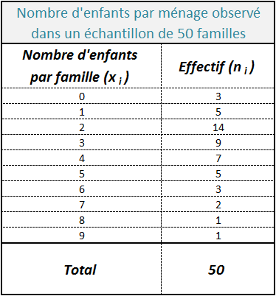
Une enquête a été réalisée auprès de 50 familles françaises pour connaître le nombre d'enfants que compte leur foyer. Les résultats bruts sont dans la cellule C6.

Résultats bruts | 3 4 0 2 0 1 1 5 2 5 4 1 8 4 1 1 2 3 2 5 2 4 2 2 5 2 2 3 2 3 7 3 0 3 3 4 3 4 2 4 5 2 2 6 6 6 7 3 2 9

1- Copier les donnéses brutes (cellule C6) en K6.
2- Convertir la plage de données (Cellule K6) pour mettre les données en colonnes.
3- Effectuer un copier de toutes les données mises en colonnes à partir de K6
4- Effectuer un collage spécial Transposé à partir de la cellule B29 (Cf. encadré).
5- Effacer les données en colonnes (colonnes K6 et sivantes)
6- Créer la liste exhaustive des modalités du caractère "Nombre d'enfants par famille" à partir de la cellule E29
(Créer signifie faire une nouvelle liste...)
7- Ajouter l'intitulé de la colonne en E28 ("Nombre d'enfants par famille (xi)")
8- Trier la liste par ordre croissant du nombre d'enfants
9- En F28, saisir l'en-tête de colonne "Effectif (ni)"
10- Remplir la cellule F29 à l'aide d'une fonction pour compter le nombre d'individu de la 1ère modalité.
11- Sur la formule précédente, mettre un $ devant le 29 de B29 un devant le 78 de B78...
12- Recopier la formule jusqu'en F38
13- En E40, Saisir Total
14- En F40, calculer la somme des effectifs
15- Ajouter le titre "Nombre d'enfants par ménage dans un échantillon de 50 familles" en E27:F27
16- Enlever le quadrillage et présenter convenablement le tableau.
Police Calibri, taille 12 pour les données (sauf le total) et 16 pour le reste y compris le total...

